画面遷移
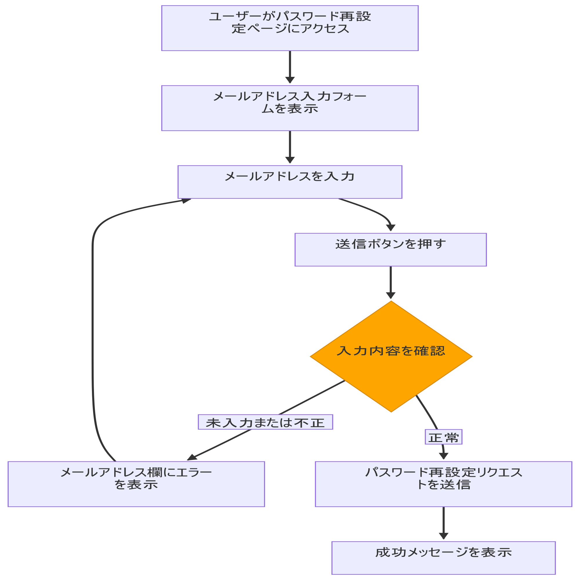
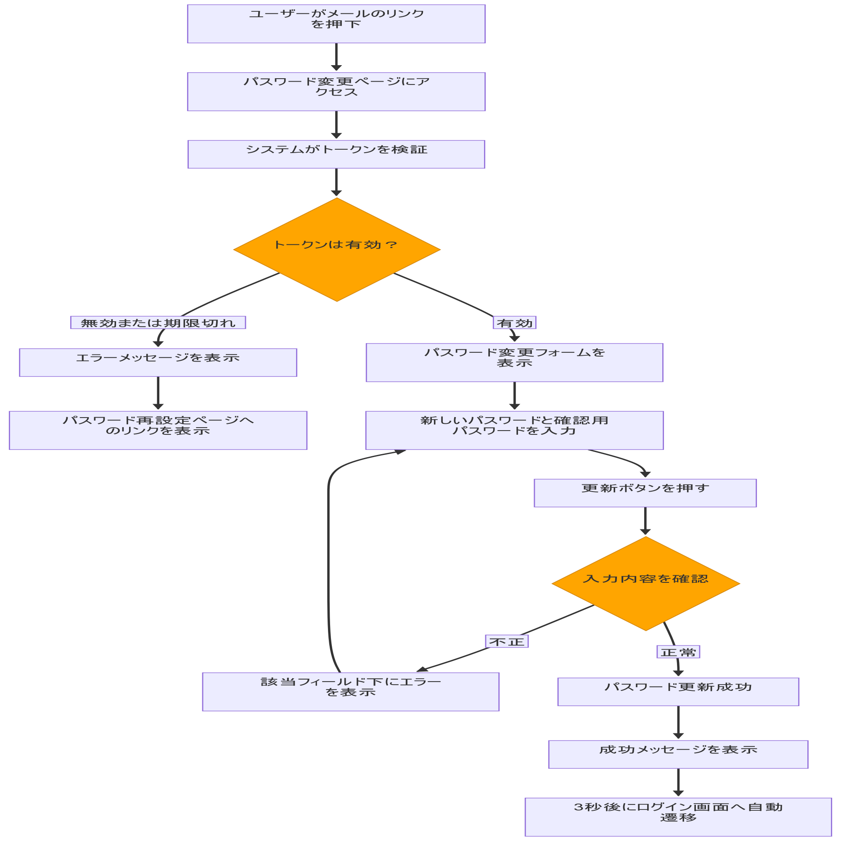
システム・アプリケーション名 |  | ドキュメント | シート名 | 作成日 | 作成者 | 更新日 | 更新者
クラウド版購読者管理システム |  | 画面設計書 | 画面遷移 | 2026/03/20 | Nguyen Truong An | 2026/03/20 | Nguyen Truong An

 | ACSMS-SCR-012_パスワードの再設定・パスワードの変更

画面イメージ
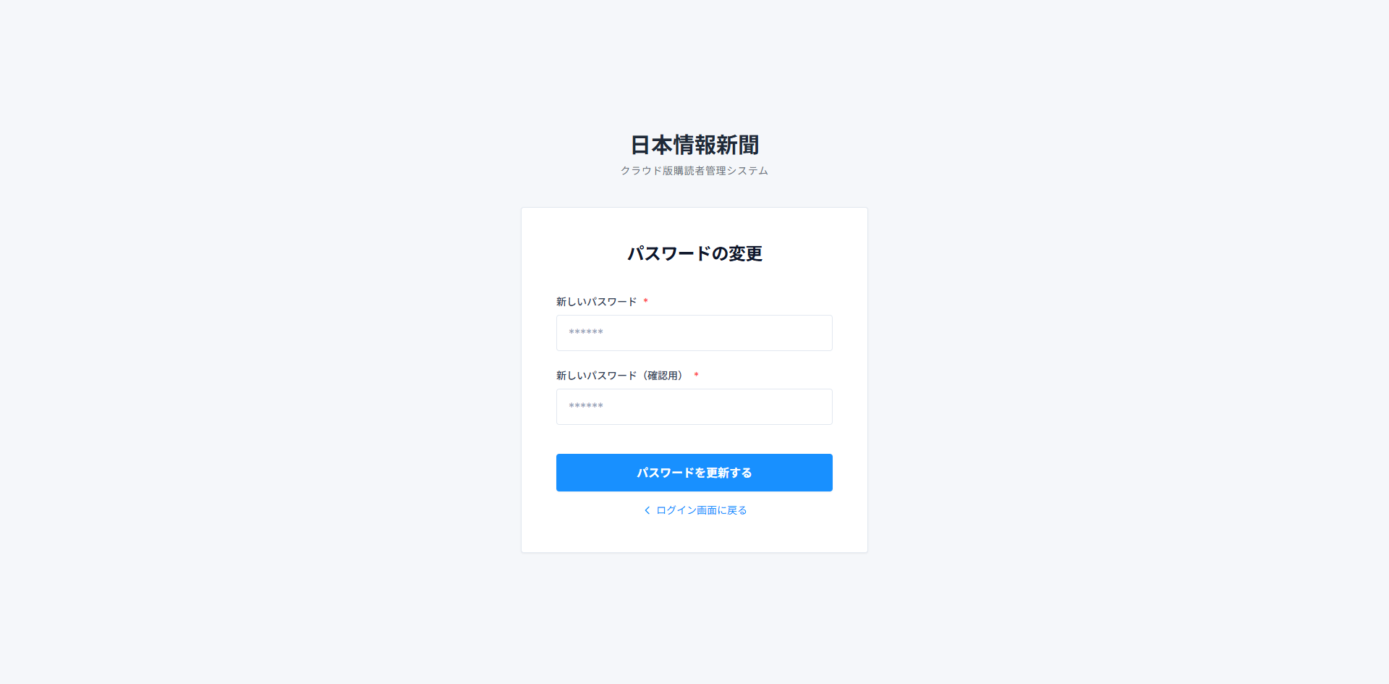
システム・アプリケーション名 |  | ドキュメント | シート名 | 作成日 | 作成者 | 更新日 | 更新者
クラウド版購読者管理システム |  | 画面設計書 | 画面イメージ | 2026/03/20 | Nguyen Truong An | 2026/03/20 | Nguyen Truong An

 | ACSMS-SCR-012_パスワードの再設定_画面イメージ
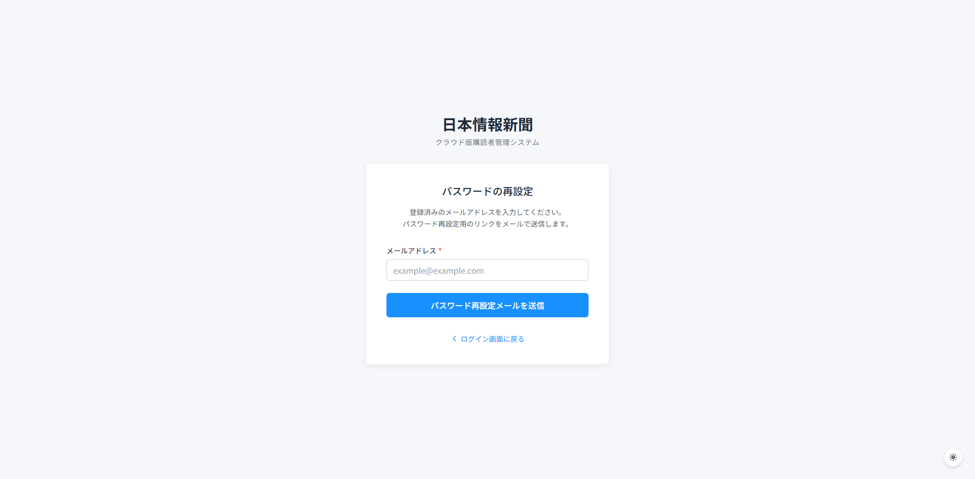

 | ACSMS-SCR-012_パスワードの変更_画面イメージ

